מטבח
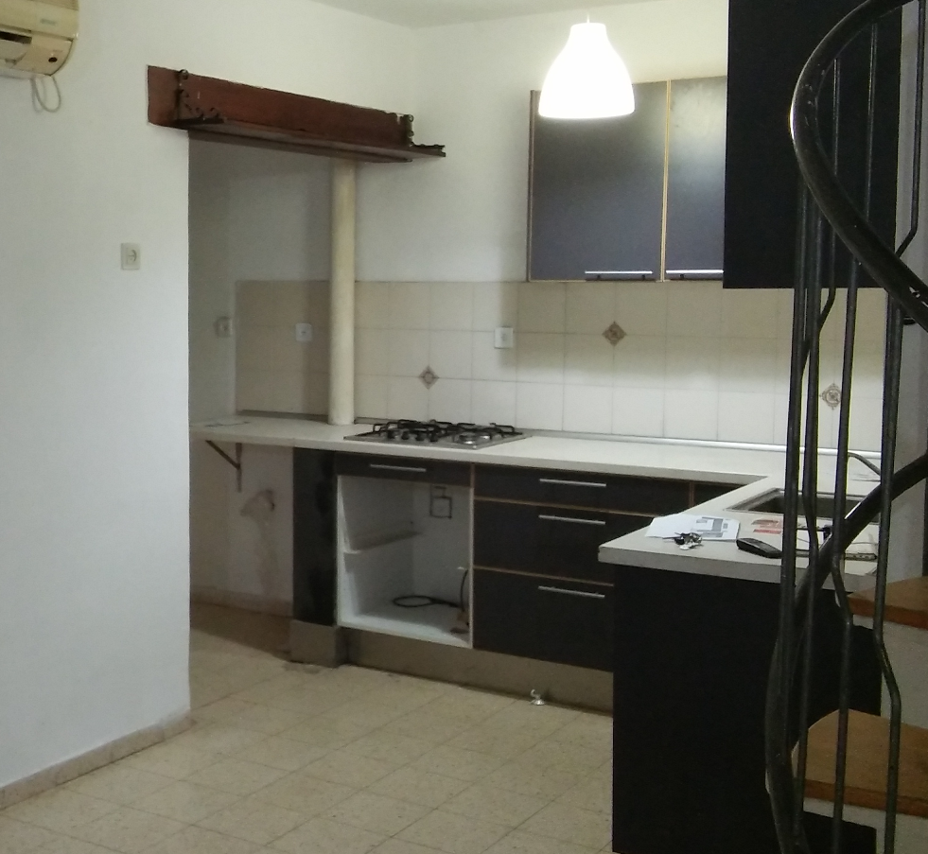
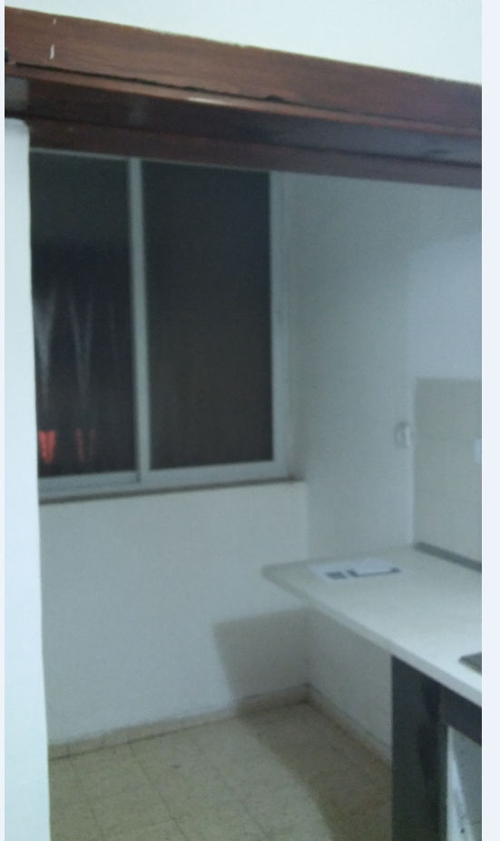
קלפה אטומה (לא זכוכית, דלת רגילה), מדף באמצע, רוחב 1.2 מטר
תריס
מדף אחד בגובה 40 ס"מ מהשיש לטובת תמי 4
קלפה
ארון רגיל
 |  |  |  |  |  |  |  |  |  |  |  |  |  |  |  |  |  |  |  |  |  |  |  |  |  |  |  |  |  |  |  |  |  |  |  |  |  |  |  |  |  |  | 1 | 2 | 3 | 4 | 5 | 6 | 7 | 8 | 9 | 10 | 11 | 12 | 13 | 14 | 15 | 16 | 17 | 18 | 19 | 20
 |  |  |  |  |  |  |  |  |  |  |  |  |  |  |  | צינור ביוב קוטר 20 ס"מ אחרי הוספת איטום גבס בטון
חלונות |  |  |  |  |  |  |  |  |  |  |  |  |  |  |  |  |  |  |  |  |  |  |  |  |  |  |  |  |  |  |  |  |  |  |  |  |  |  |  |  |  |  |  |  |  |  |  |  |  |  |  |  |  |  |  |  |  |  |  |  |  |  |  | 1
 |  | 1 | 2 | 3 | 4 | 5 | 6 | 7 | 8 | 9 | 10 | 11 | 12 | 13 | 14 | 15 | 16 | 17 | 18 | 19 | 20 | 21 | 22 | 23 | 24 | 25 | 26 | 27 | 28 | 29 | 30 | 31 | 32 | 33 | 34 | 35 | 36 | 37 | 38 | 39 | 40 |  |  |  |  |  |  |  |  |  |  |  |  |  |  |  |  |  |  |  |  |  |  | 2
קרוסלה
ארון 3 מגירות
(2 מגירות סכו"ם + 1 עמוקה)
הנמכה של 50 ס"מ מהתקרה בעובי של 20 ס"מ
כיור
(45 ס"מ)
מדיח אינטגרלי
ארון מדף אחד
עד הפינה עם קרוסלה
ארון עם תריס
רוחב 60 ס"מ
 | 1 |  |  |  |  |  |  |  |  |  |  |  |  |  |  |  |  |  |  |  |  |  |  |  |  |  |  |  |  |  |  |  |  |  |  |  |  |  |  |  |  | 1 |  |  |  |  |  |  |  |  |  |  |  |  |  |  |  |  |  |  |  |  |  | 3
תריס
מזווה 45 ס"מ רוחב
דלת עם 4 מדפים
(כל מדף 40 ס"מ)
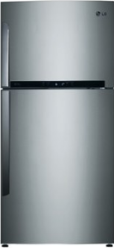
 | 2 |  |  |  |  |  |  |  |  |  |  |  |  |  |  |  |  |  |  |  |  |  |  |  |  |  |  |  |  |  |  |  |  |  |  |  |  |  |  |  |  | 2 |  |  |  |  |  |  |  |  |  |  |  |  |  |  |  |  |  |  |  |  |  | 4
 | 3 |  |  |  |  |  |  |  |  |  |  |  |  |  |  |  |  |  |  |  |  |  |  |  |  |  |  |  |  |  |  |  |  |  |  |  |  |  |  |  |  | 3 |  |  |  |  |  |  |  |  |  |  |  |  |  |  |  |  |  |  |  |  |  | 5
 | 4 |  |  |  |  |  |  |  |  |  |  |  |  |  |  |  |  |  |  |  |  |  |  |  |  |  |  |  |  |  |  |  |  |  |  |  |  |  |  |  |  | 4 |  |  |  |  |  |  |  |  |  |  |  |  |  |  |  |  |  |  |  |  |  | 6
 | 5 |  |  |  |  |  |  |  |  |  |  |  |  |  |  |  |  |  |  |  |  |  |  |  |  |  |  |  |  |  |  |  |  |  |  |  |  |  |  |  |  | 5 |  |  |  |  |  |  |  |  |  |  |  |  |  |  |  |  |  |  |  |  |  | 7
 | 6 |  |  |  |  |  |  |  |  |  |  |  |  |  |  |  |  |  |  |  |  |  |  |  |  |  |  |  |  |  |  |  |  |  |  |  |  |  |  |  |  | 6 |  |  |  |  |  |  |  |  |  |  |  |  |  |  |  |  |  |  |  |  |  | 8
מגירה נשלפת (קומה תחתונה לשמנים, עליונה לתבלינים)
מזווה- לאורך כל הגובה ארון עליון
ארון רגיל
דלת עם 3 מדפים
רוחב מזווה 45 ס"מ
 | 7 |  |  |  |  |  |  |  |  |  |  |  |  |  |  |  |  |  |  |  |  |  |  |  |  |  |  |  |  |  |  |  |  |  |  |  |  |  |  |  |  | 7 |  |  |  |  |  |  |  |  |  |  |  |  |  |  |  |  |  |  |  |  |  | 9
 | 8 |  |  |  |  |  |  |  |  |  |  |  |  |  |  |  |  |  |  |  |  |  |  |  | אורך 4 מטר (כל משבצת 10 ס"מ) |  |  |  |  |  |  |  |  |  |  |  |  |  |  |  |  | 8 |  |  |  |  |  |  |  |  |  |  |  |  |  |  |  |  |  |  |  |  |  | 10
תנור
 | 9 |  |  |  |  |  |  |  |  |  |  |  |  |  |  |  |  |  |  |  |  |  |  |  |  |  |  |  |  |  |  |  |  |  |  |  |  |  |  |  |  | 9 |  |  |  |  |  |  |  |  |  |  |  |  |  |  |  |  |  |  |  |  |  | 11
כיריים
 | 10 |  |  |  |  |  |  |  |  |  |  |  |  |  |  |  |  |  |  |  |  |  |  |  |  |  |  |  |  |  |  |  |  |  |  |  |  |  |  |  |  | 10 |  |  |  |  |  |  |  |  |  |  |  |  |  |  |  |  |  |  |  |  |  | 12
מקרר להשאיר 92-95 ס"מ
+(קלפה מעל, אטומה, דלת רגילה ולא זכוכית)
 | 11 |  |  |  |  |  |  |  |  |  |  | רוחב שמאל מטר וחצי |  |  |  |  |  |  |  |  |  |  |  |  |  |  |  |  |  |  |  | רוחב ימין 2 מטר |  |  |  |  |  |  |  |  |  | 11 |  |  |  |  |  |  |  |  |  |  |  |  |  |  |  |  |  |  |  |  |  | 13
 | 12 |  |  |  |  |  |  |  |  |  |  |  |  |  |  |  |  |  |  |  |  |  |  |  |  |  |  |  |  |  |  |  |  |  |  |  |  |  |  |  |  | 12 |  |  |  |  |  |  |  |  |  |  |  |  |  |  |  |  |  |  |  |  |  | 14
 | 13 |  |  |  |  |  |  |  |  |  |  |  |  |  |  |  |  |  |  |  |  |  |  |  |  |  |  |  |  |  |  |  |  |  |  |  |  |  |  |  |  | 13 |  |  |  |  |  |  |  |  |  |  |  |  |  |  |  |  |  |  |  |  |  | 15
 | 14 |  |  |  |  |  |  |  |  |  |  |  |  |  |  |  |  |  |  |  |  |  |  |  |  |  |  |  |  |  |  |  |  |  |  |  |  |  |  |  |  | 14 |  |  |  |  |  |  |  |  |  |  |  |  |  |  |  |  |  |  |  |  |  | 16
 | 15 |  |  |  |  |  |  |  |  |  |  |  |  |  |  |  |  |  |  |  |  |  |  |  |  |  |  |  |  |  |  |  |  |  |  |  |  |  |  |  |  | 15 |  |  |  |  |  |  |  |  |  |  |  |  |  |  |  |  |  |  |  |  |  | 17
 |  |  |  |  |  |  |  |  |  |  |  |  |  |  | קיר של השירותים אורך 1.9 מטר |  |  |  |  |  |  |  |  |  |  |  |  |  |  |  |  |  |  |  |  |  |  |  |  |  |  | 16 |  |  |  |  |  |  |  |  |  |  |  |  |  |  |  |  |  |  |  |  |  | 18
 |  |  |  |  |  |  |  |  |  |  |  |  |  |  |  |  |  |  |  |  |  |  |  |  |  |  |  |  |  |  |  |  |  |  |  |  |  |  |  |  |  | 17 |  |  |  |  |  |  |  |  |  |  |  |  |  |  |  |  |  |  |  |  |  | 19
 |  |  |  |  |  |  |  |  |  |  |  |  |  |  |  |  |  |  |  |  |  |  |  |  |  |  |  |  |  |  |  |  |  |  |  |  |  |  |  |  |  | 18 |  |  |  |  |  |  |  |  |  |  |  |  |  |  |  |  |  |  |  |  |  | 20
 |  |  |  |  |  |  |  |  |  |  |  |  |  |  |  |  |  |  |  |  |  |  |  |  |  |  |  |  |  |  |  |  |  |  |  |  |  |  |  |  |  | 19 |  |  |  |  |  |  |  |  |  |  |  |  |  |  |  |  |  |  |  |  |  | 21
 |  |  |  |  | מטבח בסגנון כפרי/אנגלי |  |  |  |  |  |  |  |  |  |  |  |  |  |  |  |  |  |  |  |  |  |  |  |  |  |  |  |  |  |  |  |  |  |  |  |  | 20 |  |  |  |  |  |  |  |  |  |  |  |  |  |  |  |  |  |  |  |  |  | 22
 |  |  |  |  | עץ סנדביץ ציפוי פולימר |  |  |  |  |  |  |  |  |  |  |  |  |  |  |  |  |  |  |  |  |  |  |  |  |  |  |  |  |  |  |  |  |  |  |  |  |  | 1 | 2 | 3 | 4 | 5 | 6 | 7 | 8 | 9 | 10 | 11 | 12 | 13 | 14 | 15 | 16 | 17 | 18 | 19 | 20
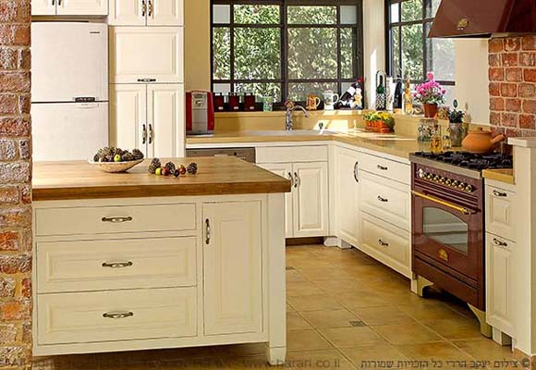
 |  |  |  |  |  |  |  |  |  |  |  |  |  |  |  |  |  |  |  |  |  |  |  |  |  |  |  |  |  |  |  |  |  |  |  |  |  |  |  |  |  |  |  |  |  |  |  |  |  |  |  |  | 92ס"מ כולל 6 ס"מ מקום ספייר |  |  |  |  |  |  |  |  |  | 3ס"מ לדופן

